画面遷移図
画面遷移図 | システム名 | グループ名 | 作成日 | 担当 | 承認印
 | task_mgmt_system | 57期 | 2025-08-08 | 山下壱生

一覧画面

編集画面
変更取りやめ

完了画面
エラー画面

更新内容を表示
例外の種類により内容を変更

メニュー画面

詳細クラス図
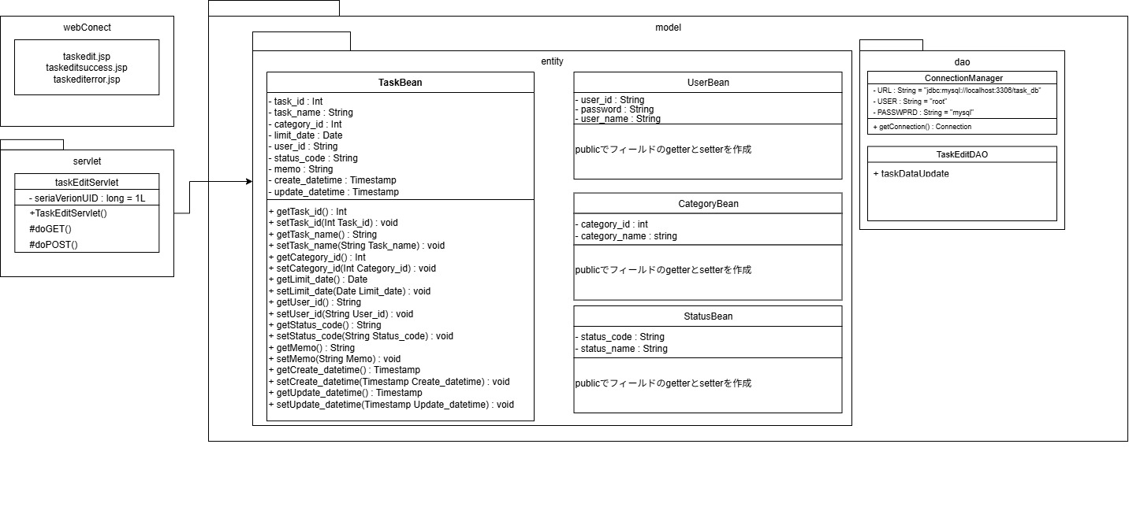
詳細クラス図 | システム名 | グループ名 | 作成日 | 担当 | 承認印
 | task_mgmt_system | ５７期 | 2025-08-12 | 山下壱生

